0. Instrukcja
1. Kategorie i przeznaczenie

Informacja o zastosowanym sposobie przechowywania
Wydział na który przeznaczona jest dana przejść
Maszyna do, której używana jest dana część
Do jakiej kategori części zalicza się dana pozycja
Zapas minimalny
Aktualna ilość - różnica wydań i przyjęć
Miejsce przchowywania części
Liczba porządkowa
Pozycja zdjęcia części w zakładce "3. Zdjęcia"
Grupa części wewnątrz kategorii

Konkretna pozycja na regale, w szafie itp.

Wpisywanie ręczne
Dynamiczna lista rozwijana
Dynamiczna lista rozwijana zależna
Dynamiczna lista rozwijana
Dynamiczna lista rozwijana zależna
Wpisywanie ręczne
Wpisywanie ręczne
Wpisywanie ręczne
Formuła
Wpisywanie ręczne
Dynamiczna lista rozwijana
Wpisywanie ręczne
Wpisywanie ręczne

 | Tworzenie dynamicznej listy rozwijanej w polu „Dział Produkcyjny”: | Tworzenie dynamicznej listy rozwijanej w polu „Kategoria” i "Grupa":

Pozostawiając aktywną pierwszą komórkę w kolumnie Dział, wybieramy poprawność danych z karty „DANE”
Wpisywanie Całość Wpisywana ręcznie
 | 1. Zaznaczyć pierwszą komórkę w kolumnie i wybrać narzędzie „Poprawność danych” z karty „DANE” | Przebiega analiogicznie do Pól Działy i Urządzenia | W polu „Stan obecny” w bazie części wprowadzamy funkcję powiązaną z systemem przyjęć i wydań:
 |  |  | =SUMA.WARUNKÓW('2. Przyjęcia-Wydania'!$D$2:$D$309;'2. Przyjęcia-Wydania'!$B$2:$B$309;1. Rejestr!F4;'2. Przyjęcia-Wydania'!$C$2:$C$309;1. Rejestr!G4;'2. Przyjęcia-Wydania'!$F$2:$F$309;"Przyjęcie")-SUMA.WARUNKÓW('2. Przyjęcia-Wydania'!$D$2:$D$309;'2. Przyjęcia-Wydania'!$B$2:$B$309;1. Rejestr!F4;'2. Przyjęcia-Wydania'!$C$2:$C$309;1. Rejestr!G4;'2. Przyjęcia-Wydania'!$F$2:$F$309;"Wydanie")

 |  |  | Funkcja „SUMA.WARUNKÓW” zwraca sumę dla konkretnej pozycji, określonej w warunkach, obliczaną z podanego zakresu danych.
 | 2. Wprowadzić odpowiednie ustawienia w okinie sprawdzania poprawności: |  | Nasza funkcja będzie zliczała sumę przychodów dla danych częsci – identyfikując je w bazie przyjęć i wydań po Nazwie części i Typie, a następnie pomniejszała je o ilość wydań.
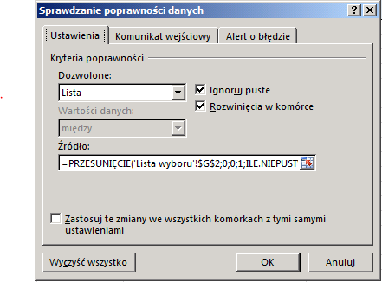
Ustawić opcję „Lista” w polu „Dozowolone:”
W pole źródło wprowadzić funkcję opisaną pod zdjęciem

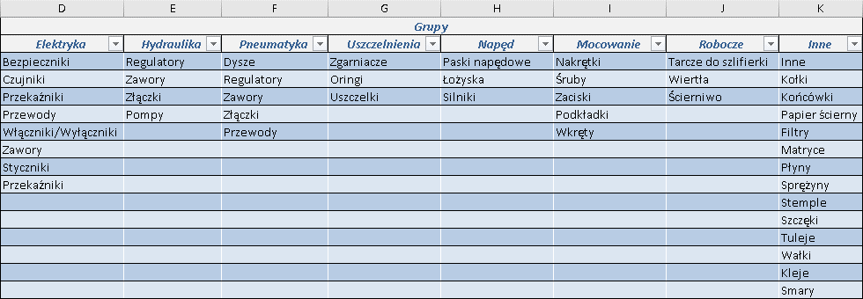
 |  |  | Formatowanie warunkowe pola „Stan obecny”
 |  |  | W polu należy dodać poniższe reguły:

 |  |  | 1. Jeżeli stan obecny spadnie na odległość dwóch jednostek w stosunku do ilości minimalnej, komórka podświetli się na żółto
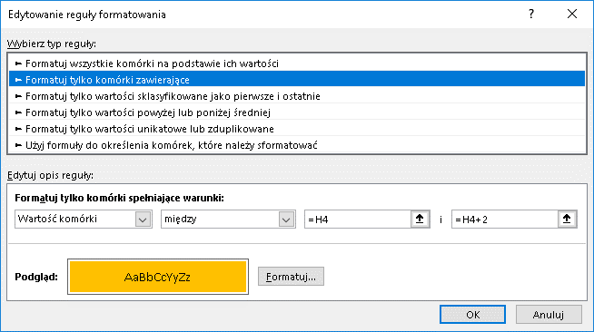

=PRZESUNIĘCIE(Dane'!$W$2;0;0;1;ILE.NIEPUSTYCH( Dane!$W$2:$AB$2))

 | Funkcja przesunięcie stanowi referencje do podanej liczby kolumn i wierszy z podanego odwołania. Funkcja Ile.Niepustych stanowi miarę szerokości zwracanego zakresu.
 | Dane to nazwa arkusza ze standardowymi danymi. Należy się upewnić, że odwołania do adresów są poprawne i zgodne ze strukturą tabeli z danymi standardowymi.
 | Dane!$W$2:$AB$2 – To adres, w którym zamierzamy wprowadzać Działy firmy.
 |  |  | 2. Jeżeli stan obecny spadnie poniżej ilości minimalnej, komórka podświetli się na czerwono.

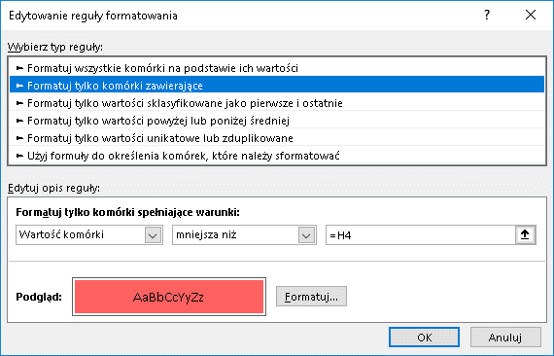

 | Tworzenie dynamicznej listy rozwijanej w polu „Procesy”:

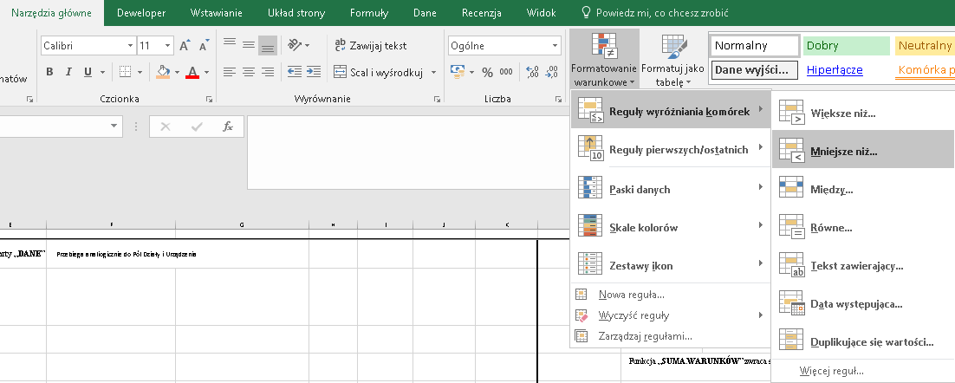
 | Należy powtórzyć wszystkie powyższe kroki.
 | Różnica pojawi się w formule wprowadzanej w polu „Źródło” okna sprawdzania poprawności. |  | Reguły formatowania warunkowego dostępne są na karcie Narzędzia Główne

W pole źródło wprowadzić następującą funkcję:
=PRZESUNIĘCIE('Lista wyboru'!$W$2;1;PODAJ.POZYCJĘ($B4;'Lista wyboru'!$W$2:$AB$2;0)- 1; ILE.NIEPUSTYCH(PRZESUNIĘCIE('Lista wyboru'!$G$2;1;PODAJ.POZYCJĘ($H2;'Lista wyboru'!$G$2:$N$2;0)-1;50;1));1)

 | W dodatku do poprzedniej formuły pojawiła się funkcja Podaj.Pozycję, która stanowi odwołanie do konkretnej kolumny. W tym przypadku jest to lista procesów danego działu.

 | Tak jak poprzednio należy upewnić się, iż struktura tabeli z danymi standardowymi jest taka sama jak w przykładzie lub wprowadzić odpowiednie adresy.

